信用交易
融资融券市场交易数据统计(2023-06-13)

标的证券 | 融资融券余额（亿元） | 融资余额（亿元） | 融券余额（亿元） | 融资买入额（亿元） | 融资融券规模变化（亿元） | 融资余额增幅(‰) | 融券余额增幅(%)
统计数据 | 16,027.04 | 15,116.70 | 908.27 | 681.37 | 7.74 | -0.21 | 1.22
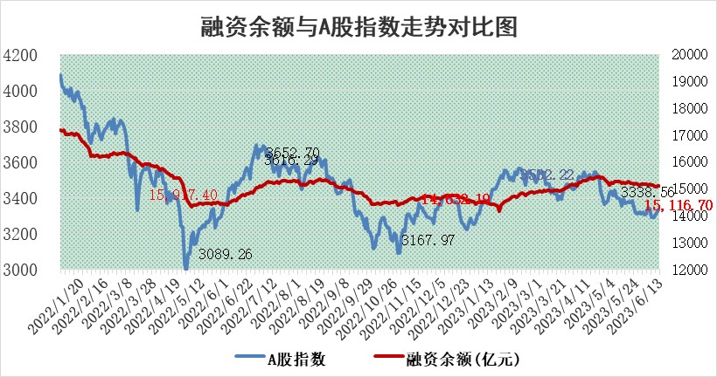

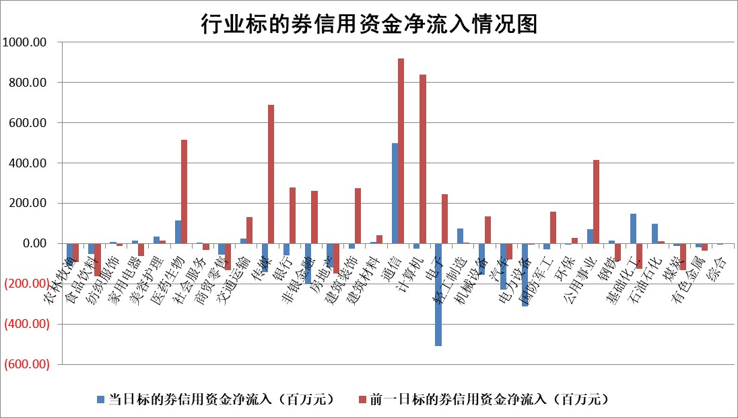

标的基金代码 | 标的基金简称 | 融资余额/市值(%) | 融资余额增幅(%) | 融资买入额/成交金额(%) | （融资余额净增额-融券余额净增额）/市值(‱) | 融券余额降幅(%) | ABS[（融资余额净增额-融券余额净增额）/市值净增额-1](%)
159902 | 华夏中小板ETF | 0.00 | 0.00 | 0.00 | 0.00 | 0.00 | 100.00
159915 | 易方达创业板ETF | 2.42 | -6.32 | 769592.70 | -16.56 | -2.20 | 86.25
159919 | 嘉实沪深300ETF | 4.62 | -0.04 | 1.05 | -0.91 | -12.40 | 101.44
159920 | 华夏恒生ETF | 62.36 | -0.05 | 3.94 | -3.21 | -0.98 | 103.32
159922 | 嘉实中证500ETF | 0.70 | -19.70 | 5005.43 | -78.87 | -16.01 | 291.59
159925 | 南方沪深300ETF | 0.03 | 0.00 | 0.00 | 0.00 | 0.00 | 100.00
159928 | 消费ETF | 0.86 | -1.85 | 1.93 | -0.86 | 7.18 | 100.40
159934 | 易方达黄金ETF | 369.76 | -1.56 | 19.07 | -584.16 | 0.00 | 3748.56
159939 | 全指信息技术ETF | 0.60 | -4.97 | 180.44 | -3.87 | -3.04 | 101.44
159940 | 全指金融地产ETF | 0.13 | 0.18 | 0.00 | 0.02 | 0.00 | 99.93
159995 | 半导体芯片ETF | 2.22 | -2.24 | 149.11 | -5.71 | -2.14 | 104.10
159997 | 天弘中证电子ETF | 1.85 | 3.53 | 1.58 | 5.59 | -2.98 | 80.14
159998 | 天弘中证计算机主题ETF | 0.35 | -8.34 | 0.15 | -5.03 | -5.80 | 103.41
510050 | 华夏上证50ETF | 9.85 | -0.08 | 106.63 | -0.73 | 0.45 | 101.11
510180 | 华安上证180ETF | 0.52 | -0.34 | 0.36 | -0.14 | 3.01 | 100.29
510880 | 华泰柏瑞红利ETF | 0.28 | 2.60 | 1.13 | 0.29 | -11.90 | 102.02
510900 | 易方达恒生H股ETF | 92.45 | -0.12 | 2.67 | -10.79 | 0.00 | 112.54
511010 | 5年期国债ETF | 0.00 | 0.00 | 0.00 | 0.00 | 0.00 | 100.00
511380 | 可转债及可交换债券ETF | 7.04 | -1.16 | 2.68 | -8.27 | 0.00 | 109.45
512000 | 全指证券ETF | 6.83 | 0.01 | 23.05 | 0.71 | 1.81 | 98.72
512010 | 沪深300医药卫生ETF | 3.95 | -1.04 | 56.60 | -3.55 | 4.22 | 106.85
512070 | 沪深300非银ETF | 1.76 | -3.79 | 117.02 | -7.44 | -6.32 | 103.92
512400 | 南方中证申万有色金属ETF | 1.27 | 2.56 | 0.18 | 3.42 | 0.67 | 85.27
512580 | 广发中证环保产业ETF | 1.00 | 0.38 | 0.05 | 0.61 | 0.51 | 101.20
512660 | 国泰中证军工ETF | 2.87 | -0.54 | 19.76 | -1.04 | 1.26 | 101.35
512800 | 华宝中证银行ETF | 13.54 | 0.40 | 2.92 | -1.59 | -27.27 | 102.82
512980 | 广发中证传媒ETF | 0.79 | -16.26 | 211.80 | -15.71 | -1.94 | 103.58
515030 | 华夏中证新能源汽车ETF | 2.43 | 0.00 | 10.87 | 0.33 | 0.69 | 73.03
515050 | 华夏中证5G通信主题ETF | 1.00 | -2.43 | 1.37 | -2.33 | 1.07 | 101.45
515070 | 华夏中证人工智能ETF | 1.85 | 3.32 | 7.74 | 4.87 | -3.98 | 98.91
标的股票比较指标 |  | 融资余额/流通A股市值(%) | 融资余额增幅(%) | 融资买入额/成交金额(%) | （融资余额净增额-融券余额净增额）/流通A股市值(‱) | 融券余额降幅(%) | ABS[（融资余额净增额-融券余额净增额）/流通A股市值净增额-1](%)
前十名标的个股 |  | 仁东控股 | 岱美股份 | 睿昂基因 | 视觉中国 | 三生国健 | 南京银行
 |  | 永信至诚 | 欧派家居 | 贝因美 | 华西股份 | 金冠电气 | 森鹰窗业
 |  | 莱茵生物 | 森鹰窗业 | 美诺华 | 亚康股份 | 广安爱众 | 九丰能源
 |  | 全柴动力 | 金钟股份 | 广日股份 | 联特科技 | 金百泽 | 安达智能
 |  | 大立科技 | 视觉中国 | 邦彦技术 | 创益通 | 中远海科 | 百利科技
 |  | 万得凯 | 春立医疗 | 九丰能源 | 森鹰窗业 | 苏试试验 | 通业科技
 |  | 晨鸣纸业 | 上海物贸 | 丰乐种业 | 百胜智能 | 国际医学 | 曼卡龙
 |  | 司尔特 | 海创药业 | 联合化学 | 高澜股份 | 凤凰光学 | 华工科技
 |  | 海兰信 | 睿昂基因 | 海印股份 | 明冠新材 | 阳光照明 | 华骐环保
 |  | 亚通股份 | 银轮股份 | 赛伦生物 | 邦彦技术 | 浙商银行 | 盈建科
后十名标的个股 |  | 哈工智能 | 泰祥股份 | 迪生力 | 泰祥股份 | 东方创业 | 永信至诚
 |  | 正邦科技 | 国能日新 | 兴民智通 | 华胜天成 | 卓朗科技 | 华大九天
 |  | 美好置业 | 星环科技 | 荣盛发展 | 秦川机床 | 摩恩电气 | 紫建电子
 |  | 宋都股份 | 吉比特 | 麦捷科技 | 金钟股份 | 坤彩科技 | 万控智造
 |  | 中天金融 | 智洋创新 | 天沃科技 | 新五丰 | 东江环保 | 科力尔
 |  | 华铁股份 | 新莱应材 | 金科股份 | 智洋创新 | 贵州轮胎 | 贝泰妮
 |  | 阳光城 | 芒果超媒 | 华神科技 | 慧博云通 | 海力风电 | 富士莱 | ;
 |  | 紫鑫药业 | 景旺电子 | 仁东控股 | 迦南智能 | 均普智能 | 湘电股份
 |  | 中国中期 | 伯特利 | 哈工智能 | 海光信息 | 来伊份 | 福瑞股份
 |  | 庞大集团 | 铁科轨道 | 正邦科技 | 凯龙高科 | 强力新材 | 奥普光电
说明：1.以上普通交易数据和信用交易数据皆以交易日收盘后数据为基准；2.上述标的证券总数据只计算标的证券市场总数据，不包括从标的证券中调出去标的证券数据，所以与交易所公布的总值略有不同； 3.上述行业采用申万一级行业分类；4.以上标的基金和标的个股中比较的6个指标值中：前5个（从左至右）为正向指标，值越大排名越靠前；第6个为逆向指标，值越小，排名越靠前；5.第6个指标中ABS[]表示求绝对值，其主要用于考量信用资金相对净流入对股价相对净变化的贡献程度；6.数据来源：wind，交易所。

 | 证券代码 | 新增融资余额 | 融资买入额 | 融资买入增幅前10
远大智能 | 002689 | 28175353 | 42268582 | 199%
亚太股份 | 002284 | 21555247 | 34242865 | 82%
赛诺医疗 | 688108 | 72122899 | 101076547 | 78%
湖南发展 | 000722 | 66023557 | 137112987 | 75%
柘中股份 | 002346 | 14584119 | 36845980 | 58%
国城矿业 | 000688 | 24683149 | 48240585 | 54%
兆新股份 | 002256 | 1985058 | 4066269 | 52%
凯美特气 | 002549 | 33806472 | 61340055 | 52%
华昌达 | 300278 | 13474542 | 19303225 | 48%
新华联 | 000620 | 27311937 | 39201759 | 43%

 | 证券代码 | 新增融资余额 | 融资买入额 | 融资买入增幅前10
兔宝宝 | 002043 | 73310337 | 89923983 | 334%
捷昌驱动 | 603583 | 26026415 | 31686727 | 262%
湘财股份 | 600095 | 94196837 | 132280449 | 252%
中谷物流 | 603565 | 49103883 | 60098371 | 234%
中青宝 | 300052 | 24215352 | 31377809 | 98%
顾家家居 | 603816 | 138518545 | 188424210 | 78%
喜临门 | 603008 | 31503289 | 48351944 | 77%
财信发展 | 000838 | 10831830 | 17666790 | 74%
苏州银行 | 002966 | 10578096 | 19143736 | 72%
金诚信 | 603979 | 23858538 | 36098133 | 60%

